Mode d'emploi
Voici un calendrier avec les dates de collecte des ordures ménagères résiduels (OMR) appelées sac noir.
Afin de bien comprendre comment utiliser ce calendrier, vous pouvez lire cette courte page.

Pour commencer, il n'y a qu'un seul bouton à toucher !
Il suffit de séléctionner la commune souhaitée dans la liste déroulante à la cellule C2 du tableau "Calendrier".

En fonction de votre sélection, vous verrez le jour de passage et quel type de semaine (pair ou impair).

Le jour qui se colorie en fonction de votre sélection est le jour du passage du camion ! Il faut donc sortir ses poubelles la veille au soir.

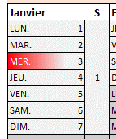
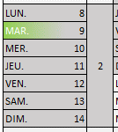
Une fois la commune sélectionnée, vous aurez les jours qui vous concernent qui se coloreront :
Rouge pour les communes collectés | Vert pour les communes collectées
en semaine impaire | en semaine paire

